Лист1
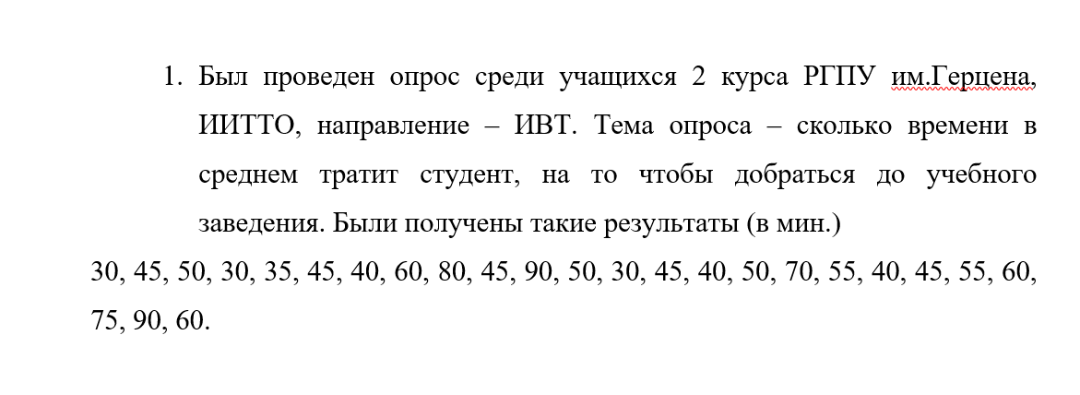
Полигон
Кумулянта
Эмпирическая функция рапсределения

30 | 45 | 50 | 30 | 35 | 45 | 40 | 60 | 80 | 45 | 90 | 50 | 30 | 45 | 40 | 50 | 70 | 55 | 40 | 45 | 55 | 60 | 75 | 90 | 60

Варианты, xi | 30 | 35 | 40 | 45 | 50 | 55 | 60 | 70 | 75 | 80 | 90
Частоты, mi | 3 | 1 | 3 | 5 | 3 | 2 | 3 | 1 | 1 | 1 | 2 |  | wi | 0.12 | 0.04 | 0.12 | 0.2 | 0.12 | 0.08 | 0.12 | 0.04 | 0.04 | 0.04 | 0.08

max | min |  | xi | mi |  | xi*mi | 90 | 35 | 120 | 225 | 150 | 110 | 180 | 70 | 75 | 80 | 180 |  | xi | 30 | 35 | 40 | 45 | 50 | 55 | 60 | 70 | 75 | 80 | 90
90 | 30 |  | 30 | 3 |  |  |  |  |  |  |  |  |  |  |  |  |  |  | mx | 3 | 4 | 7 | 12 | 15 | 17 | 20 | 21 | 22 | 23 | 25
 |  |  | 35 | 1 |  | (xi - x)² | 510.76 | 309.76 | 158.76 | 57.76 | 6.76 | 5.76 | 54.76 | 302.76 | 501.76 | 750.76 | 1398.76
n |  |  | 40 | 3 |  | (xi - x)² * mi | 1532.28 | 309.76 | 476.28 | 288.8 | 20.28 | 11.52 | 164.28 | 302.76 | 501.76 | 750.76 | 2797.52
25 |  |  | 45 | 5
 |  |  | 50 | 3 |  |  |  |  |  |  |  |  |  |  |  | xi | wx
 |  |  | 55 | 2 |  |  |  |  |  |  |  |  |  |  |  | 30 | 0.12
 |  |  | 60 | 3 |  |  |  |  |  |  |  |  |  |  |  | 35 | 0.16
 |  |  | 70 | 1 |  |  |  |  |  |  |  |  |  |  |  | 40 | 0.28
 |  |  | 75 | 1 |  |  |  |  |  |  |  |  |  |  |  | 45 | 0.48
 |  |  | 80 | 1 |  |  |  |  |  |  |  |  |  |  |  | 50 | 0.6
 |  |  | 90 | 2 |  |  |  |  |  |  |  |  |  |  |  | 55 | 0.68
 |  |  |  |  |  |  |  |  |  |  |  |  |  |  |  | 60 | 0.8
Cреднее значение признака |  |  |  | Дисперсия |  |  | Среднее квадратическое отклонение |  |  |  |  | Коэффициент вариации |  |  |  | 70 | 0.84
52.6 |  |  |  | 286.24 |  |  | n = 25 | 16.91862879 |  |  |  | 32% |  |  |  | 75 | 0.88
 |  |  |  |  |  |  |  |  |  |  |  |  |  |  |  | 80 | 0.92
Ассиметрия распределения |  |  |  | Эксцесс |  |  | М0 |  | Ме |  |  |  |  |  |  | 90 | 1
0.4492089812 |  |  |  | -0.1683322809 |  |  | 45 |  | 55

xi - x¯ | -22.6 | -17.6 | -12.6 | -7.6 | -2.6 | 2.4 | 7.4 | 17.4 | 22.4 | 27.4 | 37.4
(xi-x¯)^4 | 260875.7776 | 95951.2576 | 25204.7376 | 3336.2176 | 45.6976 | 33.1776 | 2998.6576 | 91663.6176 | 251763.0976 | 563640.5776 | 1956529.538
(xi-x¯)^4 * mi | 782627.3328 | 95951.2576 | 75614.2128 | 16681.088 | 137.0928 | 66.3552 | 8995.9728 | 91663.6176 | 251763.0976 | 563640.5776 | 3913059.075
μ4 | 232007.9872

Лист2
Был проведен опрос среди студентов РГПУ им Герцена:https://forms.yandex.ru/cloud/6580d388c417f311ed272260/ тема опроса :какой ваш нынешний вес(числа целые для удобства)были получены результаты: 55 53 0 62 80 77 56 87 72 77 56 64 49 65 67 65 48 47 56 61 52 73 61 54 67 74 59 50 64 120 56
полином

55 | 53 | 0 | 62 | 80 | 77 | 56 | 87 | 72 | 77 | 56 | 64 | 49 | 65 | 67 | 65 | 48 | 47 | 56 | 61 | 52 | 73 | 61 | 54 | 67 | 74 | 59 | 50 | 64 | 648 | 56

варианты: | 0 | 120 | 47 | 48 | 49 | 50 | 52 | 53 | 54 | 55 | 56 | 59 | 61 | 62 | 64 | 65 | 67 | 72 | 73 | 74 | 77 | 80 | 87
частоты: | 1 | 1 | 1 | 1 | 1 | 1 | 1 | 1 | 1 | 1 | 4 | 1 | 2 | 1 | 2 | 2 | 2 | 2 | 1 | 1 | 2 | 1 | 1

max | min |  | xi | mi
120 | 0 |  | 0 | 1
 |  |  | 120 | 1
 |  |  | 47 | 1
 |  |  | 48 | 1
 |  |  | 49 | 1
 |  |  | 50 | 1
 |  |  | 52 | 1
 |  |  | 53 | 1
 |  |  | 54 | 1
 |  |  | 55 | 1
 |  |  | 56 | 4
 |  |  | 59 | 1
 |  |  | 61 | 2
 |  |  | 62 | 1
 |  |  | 64 | 2
 |  |  | 65 | 2
 |  |  | 67 | 2
 |  |  | 72 | 2
 |  |  | 73 | 1
 |  |  | 74 | 1
 |  |  | 77 | 2
 |  |  | 80 | 1
 |  |  | 87 | 1

